Casos de uso
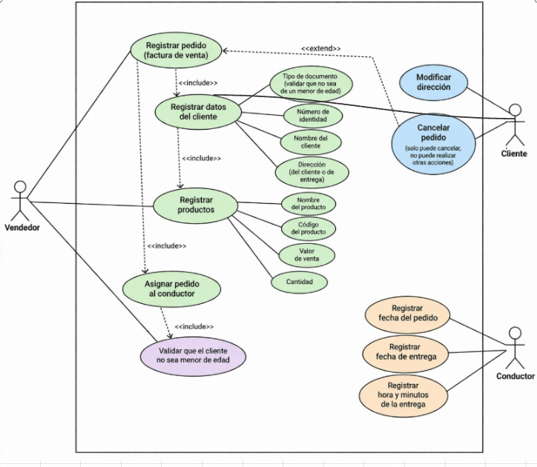
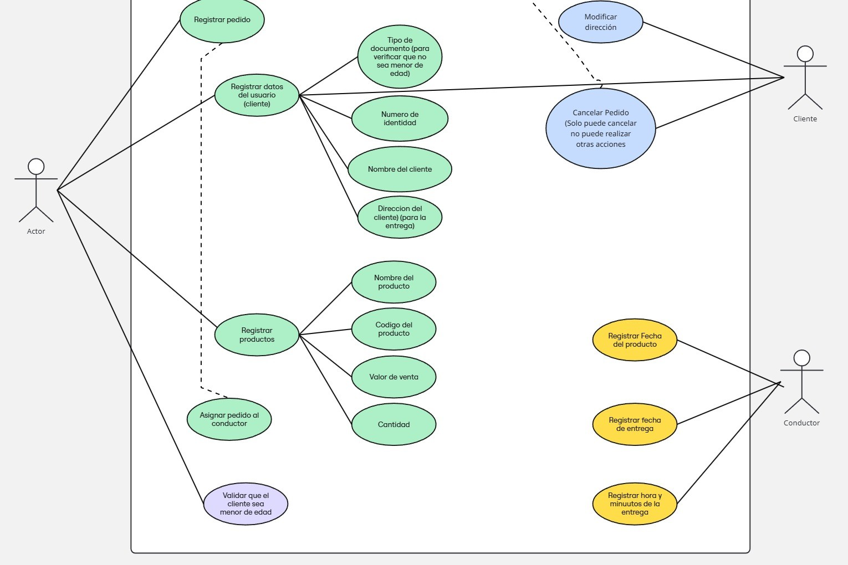
CLASES Vr C.U.U
Casos de uso requisitos |  | Casos de uso A

Requisitos | RF 1.1
 | RF 1.2
 | RF 1.3
 | RF 2.1
 | RF 2.2
 | RF 2.3
 | RF 2.4
 | RF 2.5
 | RF 2.6
 | RF 2.7
 | RF 2.8
 | RF 2.9
 | RF 3.1
 | RF 3.2
 | RF 3.3
 | RF 4.1
 | RF 4.2
 | RF 4.3
 | RF 4.4
 | RF 5.1
 | RF 5.2
 | RF 5.3
 | RF 5.4
 | RF 5.5
 | RF 5.6
 | RF 5.7
 | RF 5.8

